Hoja1
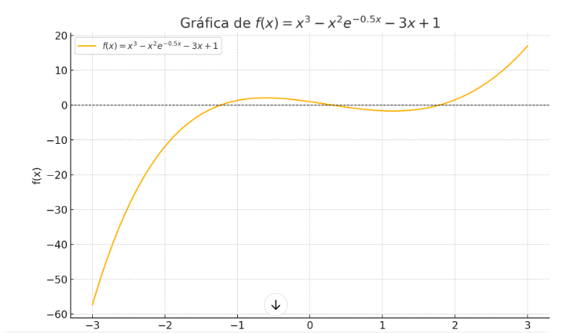
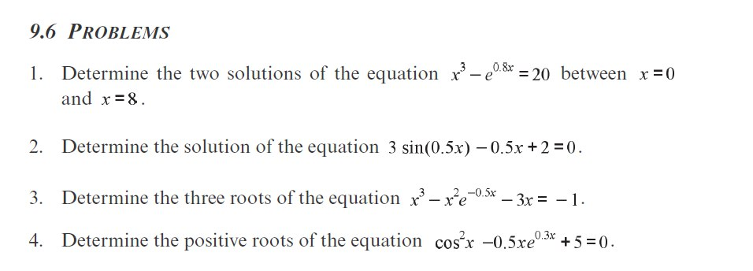

Metodo de La Biseccion |  |  | tolerancia | 0.0005 |  |  | f(x)= x^3-x^2*EXP(1)^(-0,5*x)-3*x+1 = 0

 | x | y |  | x | y |  | x | y
 | -3 | -57.335201633 |  | -2.5 |  |  | -1.5 | -2.6382500374
 | -2 | -11.873127314 |  | -2 | -11.873127314 |  | -1.4 | -1.4909553066
 | -1 | 1.3512787293 |  | -1.5 | -2.6382500374 |  | -1.3 | -0.53426400103
 | 0 | 1 |  | -1 | 1.3512787293 |  | -1.2 | 0.24814892744
 | 1 | -1.6065306597 |  | -0.5 | 2.0539936458 |  | -1.1 | 0.87176384838
 | 2 | 1.5284822353 |  | 0 | 1 |  | -1 | 1.3512787293
 | 3 | 16.991828559 |  | 0.5 | -0.56970019577 |  | -0.9 | 1.7006671298
 | 4 | 50.834635468 |  | 1 | -1.6065306597 |  | -0.8 | 1.9332321935
 | 5 | 108.94787503 |  | 1.5 | -1.1878247437 |  | -0.7 | 2.0616569012
 |  |  |  | 2 | 1.5284822353 |  | -0.6 | 2.0980508293
 |  |  |  | 2.5 | 7.3343450196 |  | -0.5 | 2.0539936458
 |  |  |  |  |  |  | -0.4 | 1.9405755587
 | Encontramos dos puntos donde la funcion pasa de negativo a positivo |  |  |  |  |  | -0.3 | 1.7684349182
 |  |  |  |  |  |  | -0.2 | 1.5477931633
 |  |  |  |  |  |  | -0.1 | 1.288487289
 |  |  |  |  |  |  | 0 | 1
 |  |  |  |  |  |  | 1 | -1.6065306597
 |  |  |  |  |  |  | 1.5 | -1.1878247437
 |  |  |  |  |  |  | 1.6 | -0.85428214814
 |  |  |  |  |  |  | 1.7 | -0.42222915333
 |  |  |  |  |  |  | 1.8 | 0.11471430244
 |  |  |  |  |  |  | 1.9 | 0.76286490533
 |  |  |  |  |  |  | 2 | 1.5284822353

 | HALLAMOS PARA AMBOS INTERVALOS
 | # | a | b | m | f(a) | f(b) | f(m) | tol | # | a | b | m | f(a) | f(b) | f(m) | tol
 | 0 | -1.3 | -1.2 | -1.25 | -0.53426400103 | 0.24814892744 | -0.12225930849 | 0.0005 | 0 | 1.7 | 1.8 | 1.75 | -0.42222915333 | 0.11471430244 | -0.16726493527 | 0.0005
 | 1 | -1.25 | -1.2 | -1.225 | -0.12225930849 | 0.24814892744 | 0.06802387597 |  | 1 | 1.75 | 1.8 | 1.775 | -0.16726493527 | 0.11471430244 | -0.029701508284
 | 2 | -1.25 | -1.225 | -1.2375 | -0.12225930849 | 0.06802387597 | -0.025833011548 |  | 2 | 1.775 | 1.8 | 1.7875 | -0.029701508284 | 0.11471430244 | 0.041643697479
 | 3 | -1.2375 | -1.225 | -1.23125 | -0.025833011548 | 0.06802387597 | 0.021414733507 |  | 3 | 1.775 | 1.7875 | 1.78125 | -0.029701508284 | 0.041643697479 | 0.0057561880956
 | 4 | -1.2375 | -1.23125 | -1.234375 | -0.025833011548 | 0.021414733507 | -0.0021290798149 |  | 4 | 1.775 | 1.78125 | 1.778125 | -0.029701508284 | 0.0057561880956 | -0.012026290622
 | 5 | -1.234375 | -1.23125 | -1.2328125 | -0.0021290798149 | 0.021414733507 | 0.0096628123824 |  | 5 | 1.778125 | 1.78125 | 1.7796875 | -0.012026290622 | 0.0057561880956 | -0.0031484709093
 | 6 | -1.234375 | -1.2328125 | -1.23359375 | -0.0021290798149 | 0.0096628123824 | 0.0037718663241 |  | 6 | 1.7796875 | 1.78125 | 1.78046875 | -0.0031484709093 | 0.0057561880956 | 0.00130050218
 | 7 | -1.234375 | -1.23359375 | -1.233984375 | -0.0021290798149 | 0.0037718663241 | 0.00082264372188 |  | 7 | 1.7796875 | 1.78046875 | 1.780078125 | -0.0031484709093 | 0.00130050218 | -0.00092482328024
 | 8 | -1.234375 | -1.233984375 | -1.2341796875 | -0.0021290798149 | 0.00082264372188 | -0.00065290537252 |  | 8 | 1.780078125 | 1.78046875 | 1.7802734375 | -0.00092482328024 | 0.00130050218 | 0.00018762969751
 | 9 | -1.2341796875 | -1.233984375 | -1.2340820312 | -0.00065290537252 | 0.00082264372188 | 8.4947336031E-05

